記載用
写真を貼る位置
写真を貼る必要がある場合
1.縦 36～40mm
横 24～30mm
2.本人単身胸から上
3.裏面のりづけ
4 裏面に氏名記入
※記載ポイント※
【証明写真】
・証明写真は、撮影日が半年以内の写真をご使用ください。
【職務経歴】
・入社月・退社月および職務経歴(アルバイト含む)を詳しくご記載ください。
・整備士資格や運転免許をお持ちの方は限定や階級も併せて必ずご記載ください。
【本人希望記入欄】
・資格取得のご計画がある方は資格名および機関についてご記載ください。
履 歴 書 |  |  | 年 月 日現在
ふりがな |  |  | 男 ・ 女 |  | 年 | 月 | 学 歴・職 歴
氏 名

生年月日 | 年 月 日生 （満 歳）
ふりがな |  |  |  | 電話
現住所（〒 － ） |  |  |  | E-mail

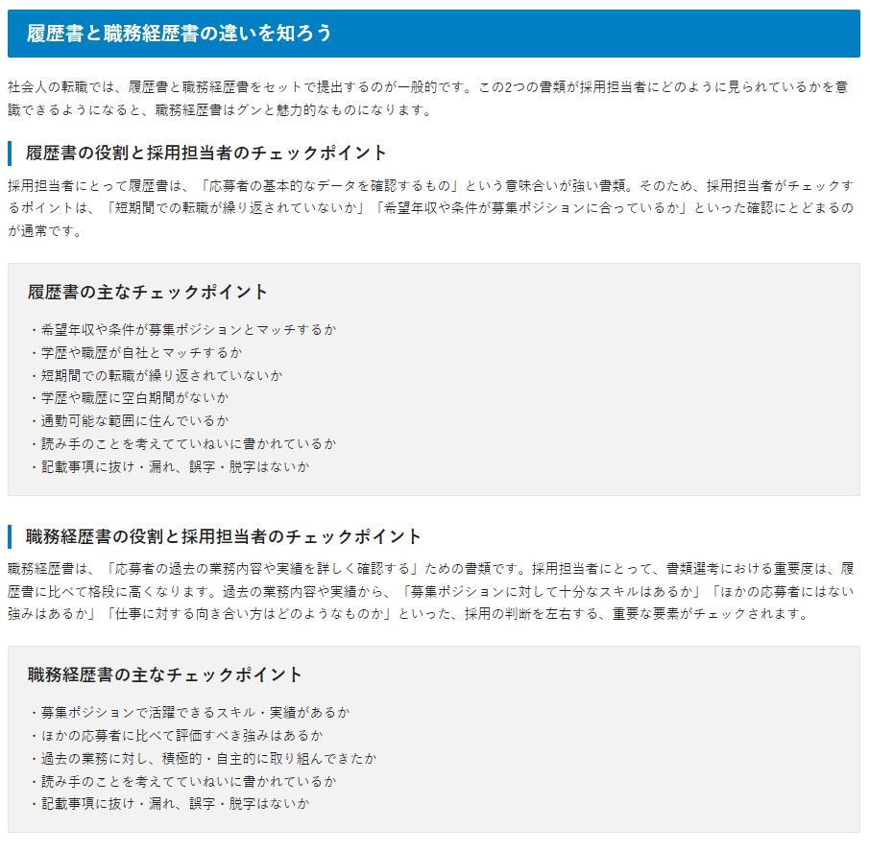
ふりがな |  |  |  | 電話
連絡先（〒 － ） |  |  |  | E-mail

年 | 月 | 学 歴・職 歴 |  |  | 年 | 月 | 免許・資格

 |  |  |  |  | 志望の動機、自己PR、趣味、特技など |  |  | 通勤時間
 |  |  |  |  |  |  |  | 約 1時間 00分

 |  |  |  |  |  |  |  | 扶養家族（配偶者を除く）
 |  |  |  |  |  |  |  | 1人
 |  |  |  |  |  |  |  | 配偶者 | 配偶者の扶養義務
 |  |  |  |  |  |  |  | 有 ・ 無 | 有 ・ 無
 |  |  |  |  | 本人希望記入欄（特に待遇・職種・勤務時間・その他についての希望などがあれば記入）
 |  |  |  |  | 入社後、3年以内に1級自動車整備士の資格の取得を目指しています。

 |  |  |  |  |  |  |  |  |  | 出典：https://doda.jp/guide/syokureki/download.html#movingPosition02

見本用
写真を貼る位置
写真を貼る必要がある場合
1.縦 36～40mm
横 24～30mm
2.本人単身胸から上
3.裏面のりづけ
4 裏面に氏名記入
※記載ポイント※
【証明写真】
・証明写真は、撮影日が半年以内の写真をご使用ください。
【職務経歴】
・入社月・退社月および職務経歴(アルバイト含む)を詳しくご記載ください。
・整備士資格や運転免許をお持ちの方は限定や階級も併せて必ずご記載ください。
【本人希望記入欄】
・資格取得のご計画がある方は資格名および機関についてご記載ください。
履 歴 書 |  |  | oooo年 oo月 oo日現在
ふりがな | やまだ たろう |  | 男 ・ 女 |  | 年 | 月 | 学 歴・職 歴
氏 名 | 山田 太郎

生年月日 | xxxx年 xx月 xx日生 （満 xx 歳）
ふりがな | とうきょうと みなとく ひがししんばし |  |  | 電話
現住所（〒 105 － 0021 ） |  |  |  | E-mail
東京都港区東新橋1-9-1 |  |  |  | bmw-mini@saiyohr.jp

ふりがな |  |  |  | 電話
連絡先（〒 － ） |  |  |  | E-mail

年 | 月 | 学 歴・職 歴 |  |  | 年 | 月 | 免許・資格
▲▲▲▲ | ▼▼ | 〇〇高等学校 入学 |  |  | ■■■■ | ■■ | 普通⾃動⾞第⼀種運転免許 ( AT限定 ) 取得
▲▲▲▲ | ▼▼ | 〇〇高等学校 卒業 |  |  | ■■■■ | ■■ | ⼆級⾃動⾞整備⼠
▲▲▲▲ | ▼▼ | 〇〇整備学校 入学
▲▲▲▲ | ▼▼ | 〇〇整備学校 卒業

▲▲▲▲ | ▼▼ | 株式会社□□ 入社
▲▲▲▲ | ▼▼ | 株式会社□□ 退社
▲▲▲▲ | ▼▼ | 株式会社◇◇ 入社 |  |  | 志望の動機、自己PR、趣味、特技など |  |  | 通勤時間
 |  |  |  |  | 私はこれまで⺠間⾞検⼯場にて、約10年間国産⾞メインで整備を学び、さまざまな輸⼊⾞の整備に携わってきましたが、その中でも特にMINIのデザインや個性に惹かれ続けてきました。 MINIのクルマに関しては未だ学ぶことも多く、その果てしない魅⼒をより深く理解し、この上ない環境下でより専⾨的なスキルを⾝につけたいと考えました。 MINIが持つ独特のスタイルと⾛りの楽しさを、正規ディーラーの整備士として多くのお客様に安⼼して楽しんでもらえるよう⽀えていきたいと思い、今回志望いたしました。 |  |  | 約 1時間 00分

 |  |  |  |  |  |  |  | 扶養家族（配偶者を除く）
 |  |  |  |  |  |  |  | 1人
 |  |  |  |  |  |  |  | 配偶者 | 配偶者の扶養義務
 |  |  |  |  |  |  |  | 有 ・ 無 | 有 ・ 無
 |  |  |  |  | 本人希望記入欄（特に待遇・職種・勤務時間・その他についての希望などがあれば記入）
 |  |  |  |  | 入社後、3年以内に1級自動車整備士の資格の取得を目指しています。

 |  |  |  |  |  |  |  |  |  | 出典：https://doda.jp/guide/syokureki/download.html#movingPosition02

